상품제안서
브리츠 슬림메탈 블루투스스피커 | 상품코드: S00538

 |  |  |  |  |  |  | 02-713-8555 | www.synergygift.co.kr
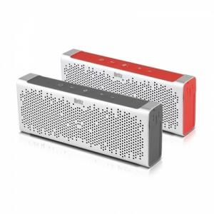 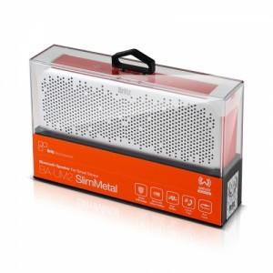

【상세/제작정보】

【인쇄/포장옵션】 | 레이저, 스티커 / 포장지포장

【공급단가】 | 수량 | 20~ | 50~ | 100~ | 300~ | 500~
*VAT별도 | 단가 | 49,000원 | 48,100원 | 47,300원 | 46,000원 | 45,200원

【상품 URL】 | https://www.synergygift.co.kr:443/src/goods_detail.php?gdno=11672

